Wegleitung
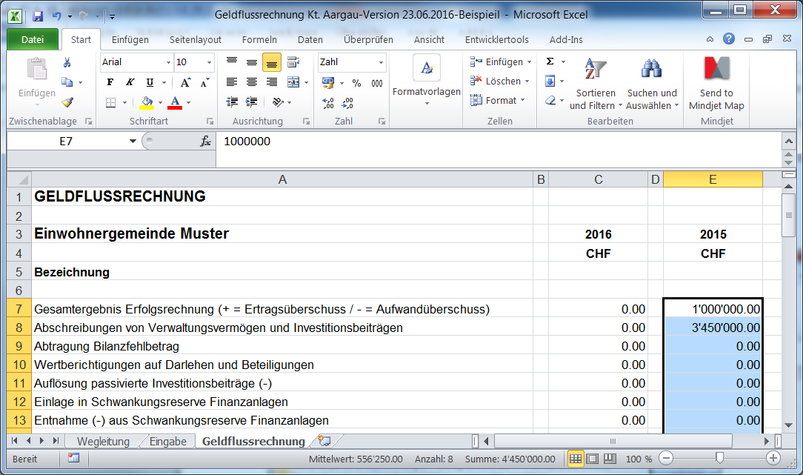
Wegleitung Geldflussrechnung

1. | Die Eingabe der Daten erfolgt über die Mappe "Eingabemaske". In der Mappe
 | "Geldflussrechnung" ist die berechnete Geldflussrechnung (GFR) ersichtlich.

2. | Alle Werte sind als positive Werte zu erfassen, unabhängig ob es sich um eine Soll- oder Haben-Position handelt (Ausnahmen s. Punkt 3).

3. | Ein allfälliger Aufwandüberschuss ist als negativer Wert zu erfassen.

4. | Für die Eingaben wird jeweils ein HRM2-Konto angegeben. Es muss genau das Total der Summe des Kontos eingegeben werden (2-stellig, 3-stellig, 4-stellig oder 5-stellig). Es müssen also nicht alle Kontensalden eingegeben werden. Lautet die Kontenbezeichnung "aus XXX" so müssen die Angaben aus den Buchungsdetails des angegebenen Kontos entnommen werden.

5. | Rückzahlung/Vergabe von Darlehen bzw. Verkauf/Kauf Beteiligungen: Auswahl von "Ja", wenn die Verbuchung über die IR erfolgte bzw. "Nein", wenn dies nicht der Fall war.

6. | Falls der Geldfluss gemäss Geldflussrechnung nicht mit der Veränderung der Flüssigen Mittel übereinstimmt, wird die Differenz in der Mappe "Geldflussrechnung" ausgewiesen.

7. | Eine Geldflussechnung enthält immer Vorjahresangaben. Dieses Excel-Tool verarbeitet nur die Daten des zu erfassenden Jahres. Die Vorjahreswerte müssen aus der gespeicherten Exceldatei der GFR des Vorjahres wie folgt in die Mappe "Geldflussrechnung" kopiert werden:

 | In Vorjahres-Excedatei Zeilen C7 - C60 markieren und mit CTRL C kopieren:

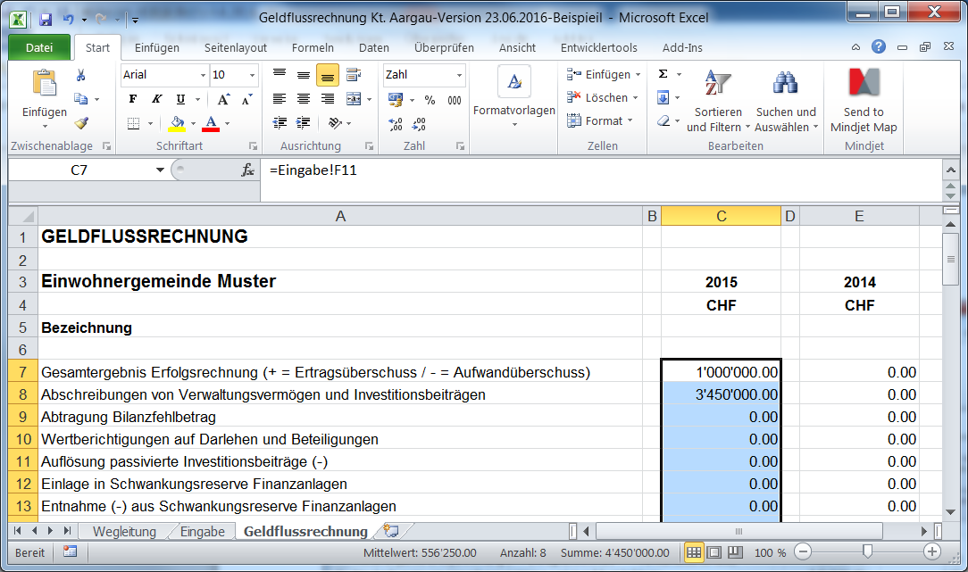

 | In aktueller Exceldatei Zelle E7 anwählen und mit "Rechte Maustastse, Inhalte ein-
 | fügen (Werte)" einfügen:

